Лист1
 | Дата | 2024-07-08
 | Тестировщик | Мельман О.Ф.
 | Окружение | Pixel 7 API 31
ID | Блок | Проверка | Приоритет | Комментарий
1. | Установка/Удаление/Повторная установка | Установить приложение | High | pass
 |  | Удалить приложение | High | pass
 |  | Повторно установить приложение | High | pass
 |  | Запустить приложение | High | pass
 |  | Свернуть приложение | High | pass
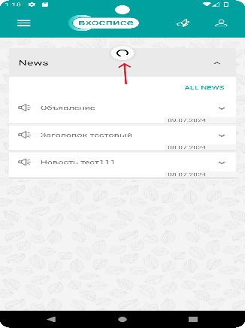
2. | "Авторизация/Autorization" | Авторизация с валидными данными | High | pass
 |  | Авторизация с невалидными данными (неверный логин, верный пароль) | High | pass
 |  | Авторизация с невалидными данными (верный логин, неверный пароль) | High | pass
 |  | Авторизация с пустыми полями "логин" и "пароль" | High | pass
 |  | Проверка сообщения об ошибке при вводе невалидных/отсутствующих данных | High | pass
 |  | Повторная авторизация с валидными данными | High | pass
3. | Главный экран "Main" | Проверить отображение раздела News на экране Main | High | pass
 |  | Свернуть и развернуть раздел News и каждой новости по отдельности | High | pass
 |  | Обновить раздел News свайпом вниз | Medium | fail
 |  | Переход на страницу с новостями через "ALL NEWS" | High | pass
4 | Управление новостями/Control panel | Переход с главного экрана Main на экран с новостями по тапу на "ALL NEWS" | High | pass
 |  | Создать новости по каждой категории | High | pass
 |  | Проверить, что создать новость без заполнения обязательных полей невозможно | High | pass
 |  | Проверка отображения созданных новостей в Control panel | High | pass
 |  | Развернуть и свернуть новость | High | pass
 |  | Проверить, что все обязательные поля заполнены и отображаются корректно (символы, шрифт,размер,цвет) | High | pass
 |  | На этапе создания новости - сделать отмену | High | pass
 |  | Проверить отображение сообщения об отмене с вариантами выбора(cancel,ok) | High | pass
 |  | Возврат на главный экран Main (<--) | High | pass
 |  | Проверить отображение созданных новостей на странице Main | High | pass
 |  | Переход с главного экрана Main на экран с новостями | High | pass
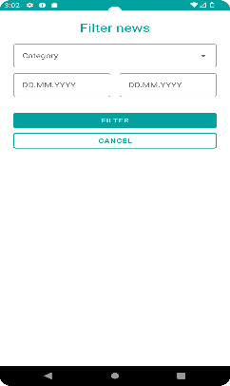
 |  | Проверить наличие и кликабельность сортировки, фильтров и редактирования News | High | pass
 |  | Отсортировать новости по дате | High | pass
 |  | Фильтр во вкладке News. Отфильтровать новости по дате | High | pass
 |  | Фильтр во вкладке News. Отфильтровать новости по категории | High | pass
 |  | Фильтр во вкладке News. Отфильтровать новости по "active" | High | fail данный фильтр отсутствует (только в фильтре в control panel)
 |  | Фильтр во вкладке News. Отфильтровать новости по "no active" | Medium | fail данный фильтр отсутствует (только в фильтре в control panel)
 |  | Редактирование. Редактировать новость | High | pass
 |  | Редактирование. Удалить новость | High | pass
 |  | Редактирование. Изменить активность новости ( active/not active) | High | pass
5. | Вкладка "About" | Проверить переход в раздел About со страницы Main | High | pass
 |  | Проверить наличие ссылки и переход по ней в Политике конфиденциальности, отображение документа | High | fail отсутстсвует документ при переходе по ссылке
 |  | Проверить наличие ссылки и переход по ней в Пользовательском соглашении, отображение документа | High | fail отсутстсвует документ при переходе по ссылке
6. | Тематические цитаты | Перейти на экран с цитатами и проверить отображение цитат | High | pass
 |  | Развернуть/свернуть цитаты | High | pass
 |  | Проверить отображение цитат (размер,шрифт) | High | pass
 |  | Скрол цитат | Medium | pass
7. | Обработка сетевых сбоев | Проверить, что ПО не запускается при отсутствии интернета | Low | pass
 |  | Авторизация и logout при медленном соединении | Medium | fail
 |  | Проверить переход на экран новостей при отсутствии интернета | Low | fail
 |  | Проверить переход на экран с цитатами при отсутствии интернета | Low | fail
 |  | Создать новость при отсутствии интернет и медленном соединении | Medium | fail
 |  | Проверить переход на главный экран main при отсутствии интернет | Medium | fail
8. | Обработка исключительных случаев | Проверить работоспособность приложения в фоновом режиме | High | pass
 |  | Проверить работоспособность приложения после внешних прерываний (звонок, смс или переход из стороннего приложения) | High | pass
 |  | Проверить работоспособность приложения после блокировки/разблокировки экрана | Medium | pass
9. | Соответствие элементов приложения | Проверка корректность отображения в соответствии с макетом всех элементов, значков и тд (шрифт, размер, местоположение) | Medium | pass

